关系图
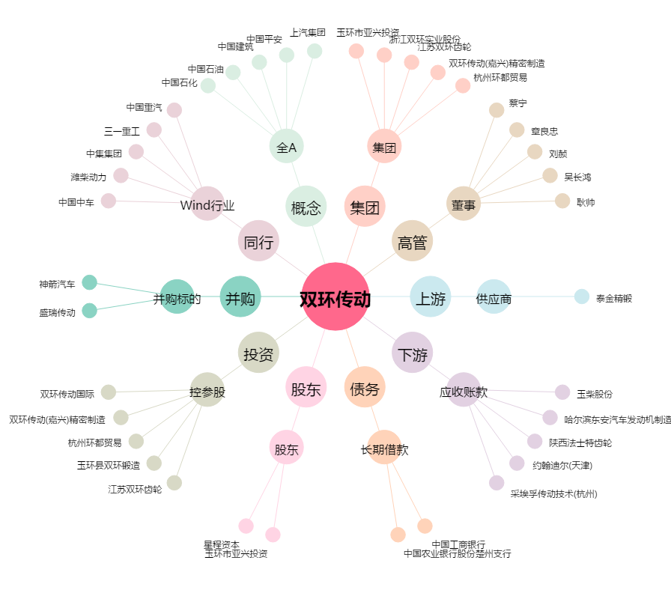
双环传动[002472.SZ] - 关系概览图

